Form
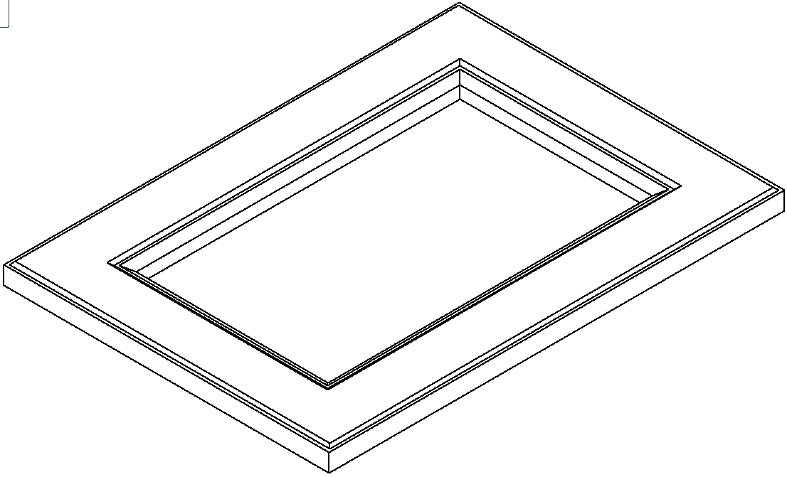

ZAMAWIAJĄCY | Nr. Zamówienia |  | 5.R |  | Data | 29.09.2019r.
User |  |  |  |  | Data realizacji | 27.10.2019r.
 | Ilość stron | 2

 | NUMER LAKIERU |  |  | Biały |  |  | Półmat

